Trang_tính1
TỔNG HỢP CÁC TRƯỜNG HỢP LỖI XẢY RA ĐỐI VỚI PHẦN MỀM BRAVO-SAP-BK_MIS
STT | Lỗi | Nội dung chi tiết | Dữ liệu cũ | Dữ liệu mới
1 | P.KD HY sửa lệnh trên phần mềm bravo khi đổi ticket mới, NV kho vẫn bốc hàng được theo ticket cũ. | Kính gửi B.CNTT! Hiện tại công tác xuất bán thép thành phẩm đang gặp 1 vấn đề như sau. Khi P.KD Chi nhánh tạo lệnh xuất bán trên phần mềm Bravo, tổ ĐĐBH tiến hành cắt lệnh, xe đã vào kho bốc hàng. Sau đó có sự thay đổi của chủ hàng nên P.KD thay đổi lượng hàng trên lệnh, yêu cầu cập nhật lại lệnh. Tổ ĐĐBH cập nhật lại ticket, phát tích kê mới nhưng NV kho không nắm thông tin kịp thời vì vậy bốc theo lượng của tiche kê cũ. Để tránh trường hợp lệnh đã sửa đổi, nhưng NV kho vẫn dùng tích kê cũ quét xuất bán, tổ ĐĐBH nhờ B.CNTT kiêm tra và khắc phục giúp. Lệnh được tạo trên phần mềm Bravo, truyền dữ liệu qua SAP, SAP truyền dữ liệu qua BK_mis, cấp tich kê trên phần mềm BK_mis. | 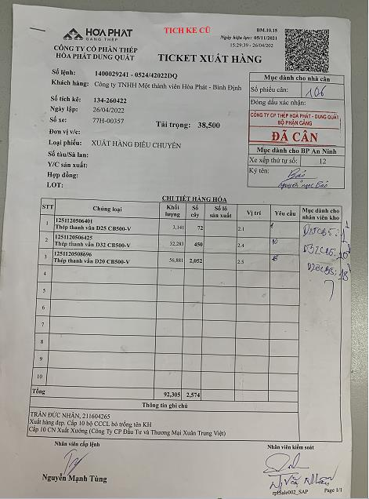 | 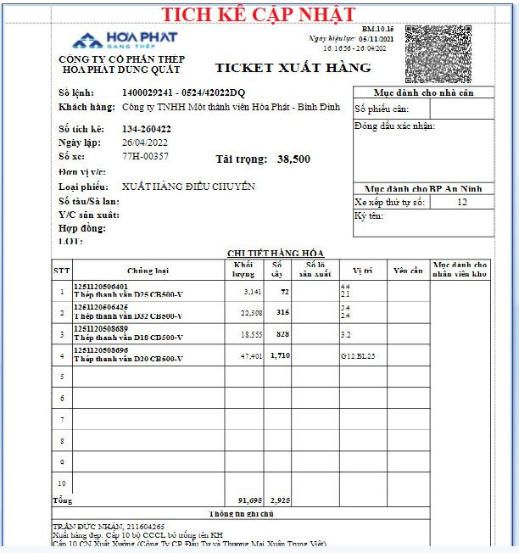
2 | P.KD HY sửa lệnh trên phần mềm bravo nhưng không truyền qua phần mềm SAP - > BK_Mis | Kính gửi B.CNTT! Hiện tại phòng kinh doanh Hưng Yên tạo lệnh trên phần mềm Bravo, dữ liệu sẽ dc truyền từ phần mềm Bravo sang phần mềm SAP, phần mềm SAP truyền sang BK_mis. Khi tạo lệnh xong dữ liệu đã đồng nhất các phần mềm, nhưng khi thiếu hàng, hàng lỗi hoặc thay đổi theo yêu cầu khách hàng, PK.D HY sửa lệnh thay đổi mã hàng trên phần mềm Bravo. Có trường hợp dữ liệu được truyền qua các phần mềm SAP, BK_Mis, nhưng có trường hợp lệnh của các phần mềm xảy ra lỗi, không đồng nhất thông tin. Tổ Điều độ bán hàng đang sử dụng 3 phần mềm (Bravo, SAP, BK_Mis) để xuất bán hàng thành phẩm, vì vậy đôi khi sẽ không kiểm soát hết việc sửa đổi lệnh mà lệnh lại không đồng nhất các phần mềm. | 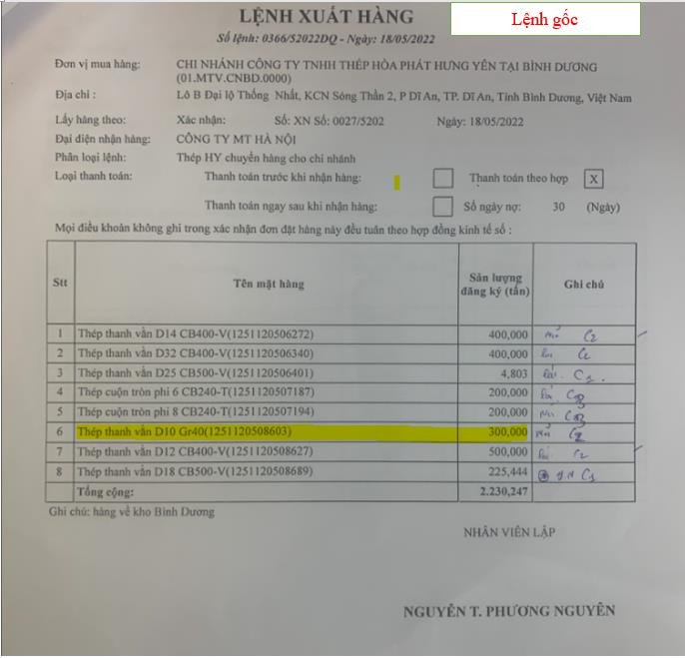 | 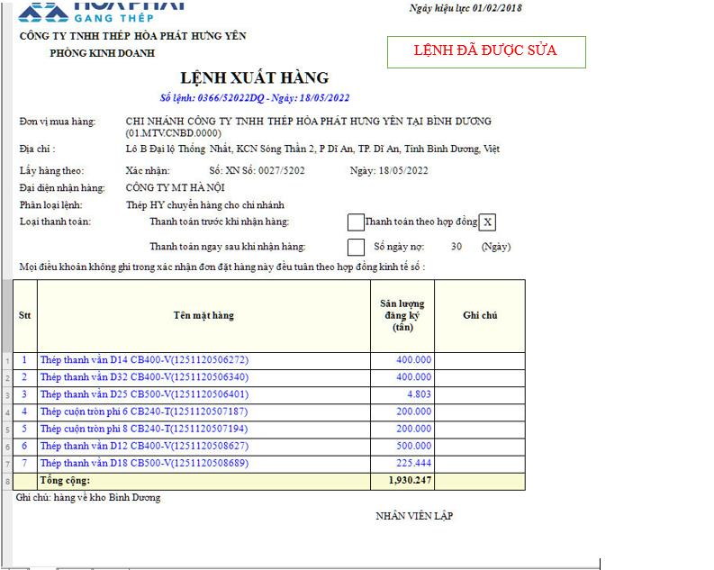
3 | P.KD Sửa lệnh trên phần mềm chưa có dấu hiệu nhận biết lệnh đó đã sửa | Cần hiển thị màu khi lệnh thay đổi hoặc không truyền qua phần mềm SAP - BK_Mis

